Selite
Riistanhoitoyhdistysten verotussuunnittelun tiedot
Tämän taulukon toiselta välilehdeltä "Verotussuunnittelun_tiedot" löytyy vuoden 2017 hirvikannan verotussuunnittelun tiedot riistanhoitoyhdistyksille ja eri hirvitalousalueille jakautuvien riistanhoitoyhdisten osille. Tämän taulukon tiedot vastaavat Verotuslaskurin tietotarpeita. Taulukon tiedot on väritetty ja numeroitu Verotuslaskurin kanssa yhtäläisellä tavalla. Osiin jakautuvien riistanhoitoyhdistysten kokonaiskanta-arvion saa laskemalla yhteen osien hirvikanta-arviot.
Verotustietojen laskennasta
Riistanhoitoyhdistysten kanta-arviot on eteläisessä Suomessa jyvitetty hirvitalousalueiden kanta-arvioista. Jyvityksessä talousalueen hirvimäärä jakautuu riistanhoitoyhdistyksille metsästysseurueiden metsästysalueilleen ilmoittamista jäävän kannan arvioista lasketun hirvitiheyskartan perusteella (kuva). Kainuun ja Lapin riistakeskusalueilla sekä hirvitalousalueilla Oulu 1 ja Oulu 2 riistanhoitoyhdistysten kanta-arviot on laskettu kullekin yhdistykselle erikseen Luken kannanarviointimallilla, eikä jyvitystä ole siten käytetty.
Kanta-arvioiden lisäksi verotussuunnittelussa tarvitaan tiedot verotettavan kannan rakenteesta sekä arvioidusta metsästyksen ulkopuolisesta hirvien kuolleisuudesta. Näitä tietoja ei pienen mittakaavan virheherkkyyden vuoksi tuoteta verotusta varten erikseen riistanhoitoyhdistyksille, vaan suunnittelussa tulee lähtökohtaisesti käyttää hirvitalousalueelle laskettuja rakenne- ja kuolleisuusarvioita, jotka on tämän tiedoston taulukossa liitetty kunkin riistanhoitoyhdistyksen tai eri hirvitalousalueille jakautuvien riistanhoitoyhdistysten osien riveille. Paikallistietämystä voi ja tulee käyttää, jos on ilmeistä, etteivät hirvitalousalueen keskimääräiset lukemat ole riittävän hyviä arvioita riistanhoitoyhdistyksen tilanteelle (esim. jos susireviirin tiedetään vaikuttavan vain osalla hirvitalousalueen riistanhoitoyhdistyksistä).
Tähän taulukkoon on korjattu alunperin virheellisesti liian korkeaksi määritetty kuolleisuusprosentti (kohta 6. Poistuma edellisen metsästyskauden lopusta tulevan kauden alkuun).
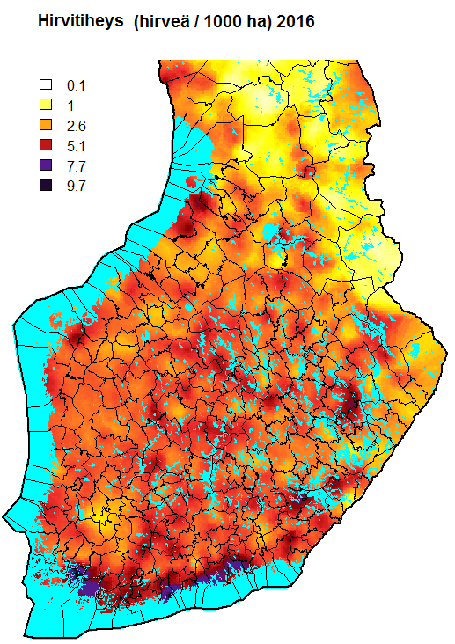

Tärkeä huomautus verotussuunnitteluun
Syksyn 2016 hirvijahdin jälkeisestä hirvikannasta tehtyyn kannanarvioon liittyy monilla alueilla melko suuria epävarmuuksia. Metsästäjien ilmoittama jahdin jälkeen jäävän kannan arvio, päivittäisten hirvihavaintojen lukumäärä ja hirvikolarien lukumäärä ennustavat monilla hirvitalousalueilla hyvin erisuuntaista kannan kehitystä.
Joillakin alueilla erityisesti metsästäjien ilmoittaman kannan koon ja kolareiden lukumäärän kasvu, toteutunut verotus ja arvioitu vasatuotto viittaavat siihen, että on syytä ottaa vakavasti huomioon mahdollisuus, että hirvikanta on monissa tapauksissa korkeampi kuin Luken laskentamallilla arvioitu.
Näin ollen suosittelemme mitoittamaan verotussuunnitelmat tietyillä hirvitalousalueilla ja riistanhoitoyhdistyksillä korkeimman kannanarvion (max kanta) mukaisesti. Verotuslaskurin antamassa saalishaarukassa (min kanta - keskim. kanta - max kanta) saalis tulisi suunnitella lähelle kannan koon luottamusvälin ylärajalta (max kanta) johdettua verotusskenaariota. Tällä menettelyllä varmistetaan se, että kaatolupia on riittävästi käytettävissä, jos Oma riistasta saatavien jahdinaikaisten hirvihavaintojen perusteella osoittautuu, että kanta todella on arvioitua runsaampi.
Tämän taulukon seuraavilla välilehdillä ne hirvitalousalueet (tai yksittäiset Pohjois-Suomen riistanhoitoyhdistykset), joilla kannanarvio on todennäköisimmin aliarvio, ja joissa siis tulisi käyttää kannan koon luottamusvälin ylärajaan perustuvaa verotussuositusta, on merkitty tähdellä (*) sarakkeessa F. Lisäksi joidenkin riistanhoitoyhdistysten verotussuunnittelussa suositellaan käytettäväksi alueen lento- / maalaskentatuloksista johdettuja kanta-arvioita. Nämä yhdistykset on merkitty verotussuunnittelun tietotaulukon sarakkeessa F aste-symbolilla (◦).
Muilla alueilla suosittelemme käyttämään verotussuunnittelun pohjana edellisvuosien tapaan kanta-arvioiden (min kanta - keskim. kanta - max kanta) haarukkaa.

